Schedule
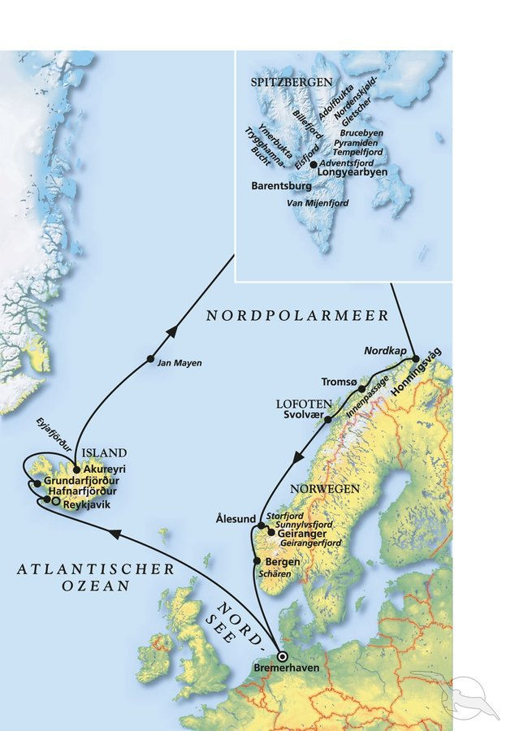
Die große Nordland-Kreuzfahrt mit MS Amera
AMR115 | 19 Tage | 07.07.2024 - 26.07.2024

D | Date | Day | A/B/C | STA | STD | Port | Port Code
1 | 7-Jul-24 | 2024-07-07 | B | 8:00:00 | 18:00:00 | Bremerhaven | DEBRV
2 | 8-Jul-24 | 2024-07-08 | C | - | - | At sea | -
3 | 9-Jul-24 | 2024-07-09 | C | - | - | At sea | -
4 | 10-Jul-24 | 2024-07-10 | C | - | - | At sea | -
5 | 11-Jul-24 | 2024-07-11 | B | 8:00:00 | 21:00:00 | Hafnarfjordur | ISHAF
6 | 12-Jul-24 | 2024-07-12 | B | 7:00:00 | 15:00:00 | Grundarfjordur | ISGRF
7 | 13-Jul-24 | 2024-07-13 | B | 12:00:00 | - | Akureyri | ISAKU
8 | 14-Jul-24 | 2024-07-14 | B | - | 15:00:00 | Akureyri | ISAKU
9 | 15-Jul-24 | 2024-07-15 | C | - | - | At sea | -
10 | 16-Jul-24 | 2024-07-16 | C | - | - | At sea | -
11 | 17-Jul-24 | 2024-07-17 | ? | 7:00:00 | 23:00:00 | Trygghamna Ymerbukta Yoldiabukta Adolfbukta Pyramiden | -
11 | 17-Jul-24 | 2024-07-17 | ? | 19:00:00 | 23:00:00 | Longyearbyen | SJLYR
12 | 18-Jul-24 | 2024-07-18 | C | - | - | At sea | -
13 | 19-Jul-24 | 2024-07-19 | B | 12:00:00 | 19:00:00 | Honningsvag | NOHVG
14 | 20-Jul-24 | 2024-07-20 | B | 10:00:00 | 18:00:00 | Tromso | NOTOS
15 | 21-Jul-24 | 2024-07-21 | A | 8:00:00 | 17:00:00 | Svolvaer | NOSVJ
16 | 22-Jul-24 | 2024-07-22 | C | - | - | At sea | -
17 | 23-Jul-24 | 2024-07-23 | A | 7:00:00 | 13:00:00 | Geiranger | NOGNR | Wunsch: ETD: 14:00
17 | 23-Jul-24 | 2024-07-23 | B | 19:00:00 | 21:00:00 | Alesund | NOAES
18 | 24-Jul-24 | 2024-07-24 | B | 12:00:00 | 22:00:00 | Bergen | NOBGO | Wunsch: ETA 11:00
19 | 25-Jul-24 | 2024-07-25 | C | - | - | At sea | -
20 | 26-Jul-24 | 2024-07-26 | B | 8:00:00 | 18:00:00 | Bremerhaven | DEBRV

